修改
宁波品秀美容科技有限公司 宁波高新区江南路1528号高新科技广场2号楼10楼 电话：0574-27889688 传真：0574-27889655 sales@hair-brushes.com lucky@jsiu.com
订单
供货商： | 宁波瑾秀制刷科技有限公司 |  |  |  | 订单号 | 25AM001-1
电话： | 18067420259 |  |  |  | 日期 | 2025年09月03日
联系人： | 李万祥 |  |  |  | 订单安排人 | 郑遥杰
产品编号 | 产品图片 | 描述 | 数量/个 | 单价 | 金额 | 包装方式
EEHB-NBB |  | 手柄表面电镀处理尽量光亮，黑色手柄做防静电处理。 气垫颜色（打样确认色），植猪鬃毛，梳针颜色黑色防静电，植0.8 mm细尼龙针染头和梳针颜色一致，染头尽量偏小（视觉效果染头和梳针一体）梳针做防静电处理。 LOGO：ellen evyse 颜色印金 | 1200PCS | ¥13.39 |  | 我司提供包装，瑾秀包装，分两次发货
EEHB-NBB-4 | 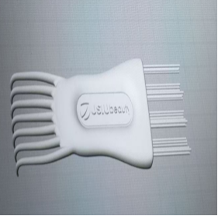 | 清洁刷，注塑体黑色，植毛黑色尼龙毛，0.7mm直径，长度25mm，定制Norsewood滑块logo，产品做哑光，logo处做亮光。需打样再做货 | 1200PCS | ¥0.64

 | 以上价格含税运含包装
进仓地址：
付款方式: |  |  |  |  | 色卡 | Logo
交货时间: | 2025年10月18日
箱规:
产前确认样:
出货样:
注意事项:
表面处理干净光滑，不能有划痕，做大货前先确认大货样

 | 宁波品秀美容科技有限公司 |  |  | 宁波瑾秀制刷科技有限公司
 | ---------------------- |  |  | ----------------------

